対象施設の概要
【対象施設の概要】

 | (1)施設①名称 | 西淀川区役所【現地調査会実施施設】
 | (2)用途 | 区役所
 | (3)施設の場所 | 西淀川区役所
 | (4)建物概要 | 構造 鉄骨鉄筋コンクリート造
 |  | 階数 地上6階地下2階
 |  | 規模 延床面積 10,158.86平方メートル
 |  | 竣工 平成16年度
 | (5)光熱水費 | 約21,688,000円(令和元年度)
 | (6)対象設備 | 照明設備、空調設備、衛生設備

 | (1)施設②名称 | 淀川区役所
 | (2)用途 | 区役所
 | (3)施設の場所 | 淀川区役所
 | (4)建物概要 | 構造 鉄筋コンクリート造
 |  | 階数 地上6階地下1階
 |  | 規模 延床面積 9,375.95平方メートル
 |  | 竣工 平成20年度
 | (5)光熱水費 | 約19,078,000円(令和元年度)
 | (6)対象設備 | 照明設備、空調設備、衛生設備

 | (1)施設③名称 | 東淀川区役所
 | (2)用途 | 区役所
 | (3)施設の場所 | 東淀川区役所
 | (4)建物概要 | 構造 鉄筋コンクリート造
 |  | 階数 地上4階地下1階
 |  | 規模 延床面積 6,935.81平方メートル
 |  | 竣工 昭和49年度(耐震改修 平成26年度)
 | (5)光熱水費 | 約19,303,000円(令和元年度)
 | (6)対象設備 | 照明設備、空調設備、衛生設備

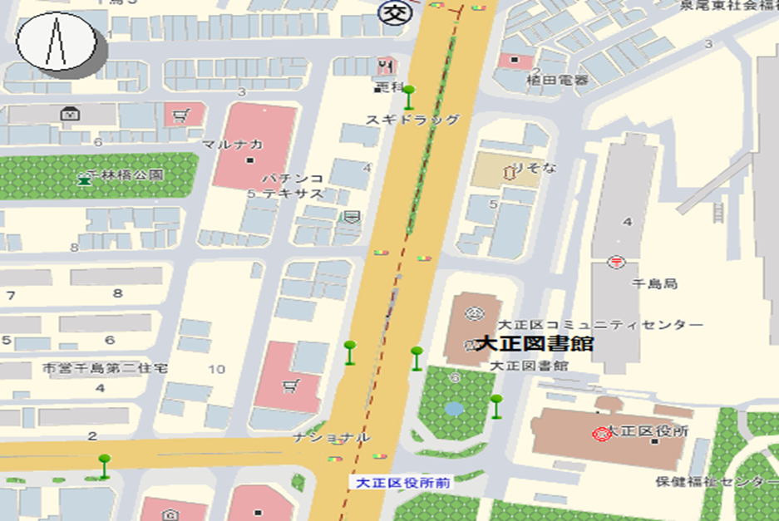

調査報告書①
 |  |  | 調査報告書① |  |  |  |  | 西淀川区役所
改修提案項目一覧表
補助金無し |  |  |  |  |  |  |  |  |  | （消費税込み）
改修提案項目 | 電気・ガス・水等 |  |  | 1次エネルギーベース量 |  | 二酸化炭素ベース量 |  | 年間削減 予定額 | 工事他投資額 | 単純回収年

 |  |  |  | (MJ/年) |  | (kg-CO2／年)
 | 種別 | 年間削減量 |  | 削減量 | 削減率 | 削減量 | 削減率 | A | B | B/A
 |  |  |  | MJ／年 | ％ | kg-CO2／年 | ％ | 円／年 | 円 | 年

改修提案項目毎に記入してください。

計 | － | － |  | 0 |  | 0 |  | 0 | 0

補助金有り |  |  |  |  |  |  |  |  |  | （消費税込み）
改修提案項目 | 電気・ガス・水等 |  |  | 1次エネルギーベース量 |  | 二酸化炭素ベース量 |  | 年間削減 予定額 | 工事他投資額 | 単純回収年

 |  |  |  | (MJ/年) |  | (kg-CO2／年)
 | 種別 | 年間削減量 |  | 削減量 | 削減率 | 削減量 | 削減率 | A | B | B/A
 |  |  |  | MJ／年 | ％ | kg-CO2／年 | ％ | 円／年 | 円 | 年

改修提案項目毎に記入してください。

計 | － | － |  | 0 |  | 0 |  | 0 | 0
（注）削減率は小数点以下第３位を四捨五入、単純回収年は小数点以下第２位を四捨五入、その他は小数点以下第１位を四捨五入すること。
マイナスの場合（削減項目については実質的に増加するという意味）は▲を付すこと。

・後日、大阪市役所でのヒアリング実施時に提出してください。

 |  |  | 調査報告書① |  |  |  |  | 淀川区役所
改修提案項目一覧表
補助金無し |  |  |  |  |  |  |  |  |  | （消費税込み）
改修提案項目 | 電気・ガス・水等 |  |  | 1次エネルギーベース量 |  | 二酸化炭素ベース量 |  | 年間削減 予定額 | 工事他投資額 | 単純回収年

 |  |  |  | (MJ/年) |  | (kg-CO2／年)
 | 種別 | 年間削減量 |  | 削減量 | 削減率 | 削減量 | 削減率 | A | B | B/A
 |  |  |  | MJ／年 | ％ | kg-CO2／年 | ％ | 円／年 | 円 | 年

改修提案項目毎に記入してください。

計 | － | － |  | 0 |  | 0 |  | 0 | 0

補助金有り |  |  |  |  |  |  |  |  |  | （消費税込み）
改修提案項目 | 電気・ガス・水等 |  |  | 1次エネルギーベース量 |  | 二酸化炭素ベース量 |  | 年間削減 予定額 | 工事他投資額 | 単純回収年

 |  |  |  | (MJ/年) |  | (kg-CO2／年)
 | 種別 | 年間削減量 |  | 削減量 | 削減率 | 削減量 | 削減率 | A | B | B/A
 |  |  |  | MJ／年 | ％ | kg-CO2／年 | ％ | 円／年 | 円 | 年

改修提案項目毎に記入してください。

計 | － | － |  | 0 |  | 0 |  | 0 | 0
（注）削減率は小数点以下第３位を四捨五入、単純回収年は小数点以下第２位を四捨五入、その他は小数点以下第１位を四捨五入すること。
マイナスの場合（削減項目については実質的に増加するという意味）は▲を付すこと。

・後日、大阪市役所でのヒアリング実施時に提出してください。

 |  |  | 調査報告書① |  |  |  |  | 東淀川区役所
改修提案項目一覧表
補助金無し |  |  |  |  |  |  |  |  |  | （消費税込み）
改修提案項目 | 電気・ガス・水等 |  |  | 1次エネルギーベース量 |  | 二酸化炭素ベース量 |  | 年間削減 予定額 | 工事他投資額 | 単純回収年

 |  |  |  | (MJ/年) |  | (kg-CO2／年)
 | 種別 | 年間削減量 |  | 削減量 | 削減率 | 削減量 | 削減率 | A | B | B/A
 |  |  |  | MJ／年 | ％ | kg-CO2／年 | ％ | 円／年 | 円 | 年

改修提案項目毎に記入してください。

計 | － | － |  | 0 |  | 0 |  | 0 | 0

補助金有り |  |  |  |  |  |  |  |  |  | （消費税込み）
改修提案項目 | 電気・ガス・水等 |  |  | 1次エネルギーベース量 |  | 二酸化炭素ベース量 |  | 年間削減 予定額 | 工事他投資額 | 単純回収年

 |  |  |  | (MJ/年) |  | (kg-CO2／年)
 | 種別 | 年間削減量 |  | 削減量 | 削減率 | 削減量 | 削減率 | A | B | B/A
 |  |  |  | MJ／年 | ％ | kg-CO2／年 | ％ | 円／年 | 円 | 年

改修提案項目毎に記入してください。

計 | － | － |  | 0 |  | 0 |  | 0 | 0
（注）削減率は小数点以下第３位を四捨五入、単純回収年は小数点以下第２位を四捨五入、その他は小数点以下第１位を四捨五入すること。
マイナスの場合（削減項目については実質的に増加するという意味）は▲を付すこと。

・後日、大阪市役所でのヒアリング実施時に提出してください。

